画面
機能設計書 |  | システム名 | プロジェクト名 | 登録日付 | 更新日付
 |  | Biz-X POTTS
画面レイアウト |  | サブシステム名 | 機能名名 | 登録担当者 | 更新担当者
 |  | 在庫 | 返品入力

 | 画面レイアウト
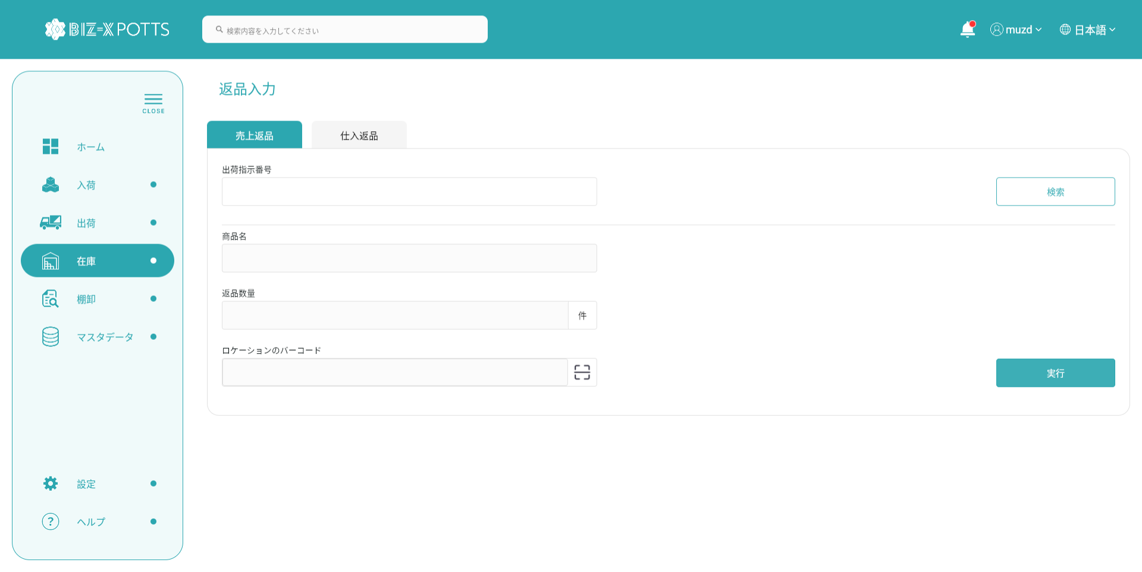

 |  |  |  |  |  | 売上返品の場合

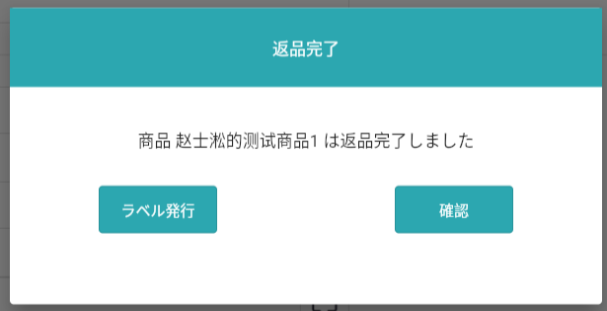

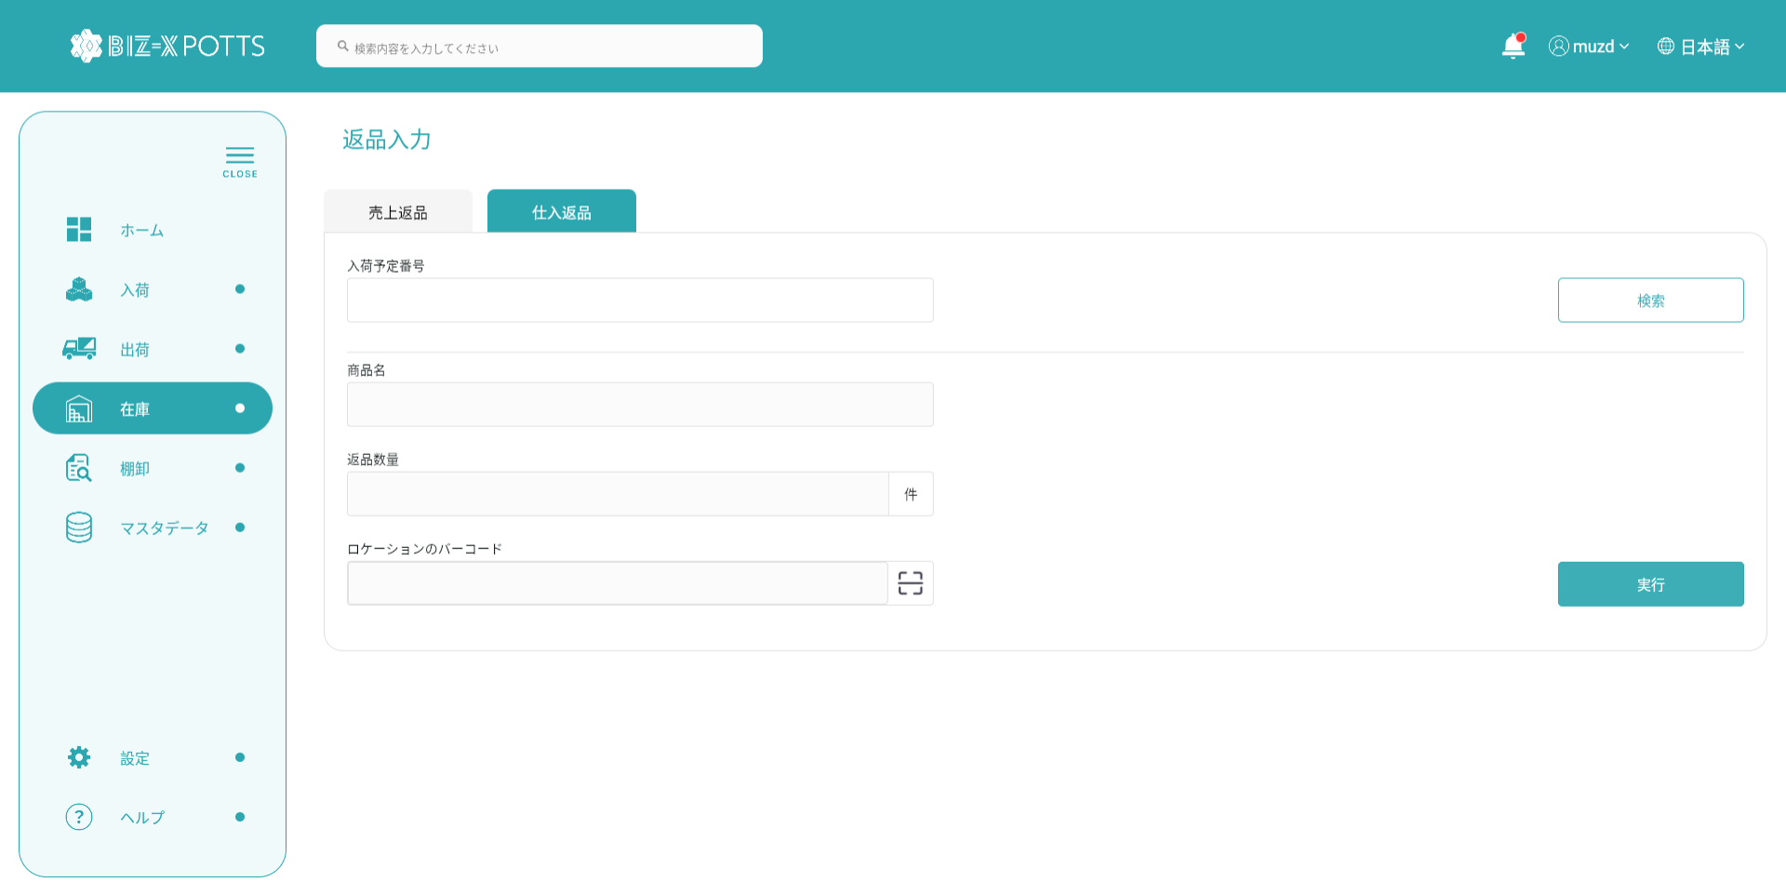

 |  |  |  |  |  | 仕入返品の場合

画面（SP）
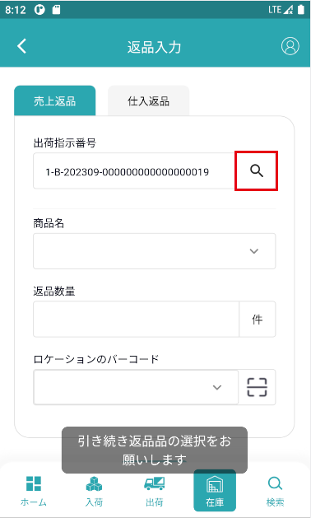
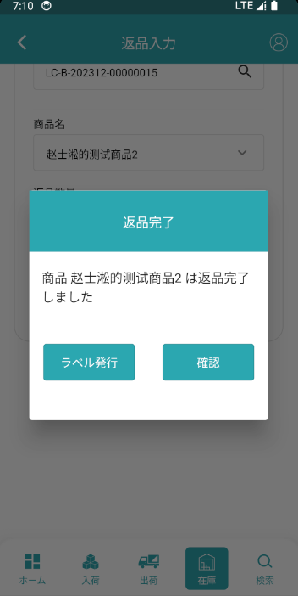
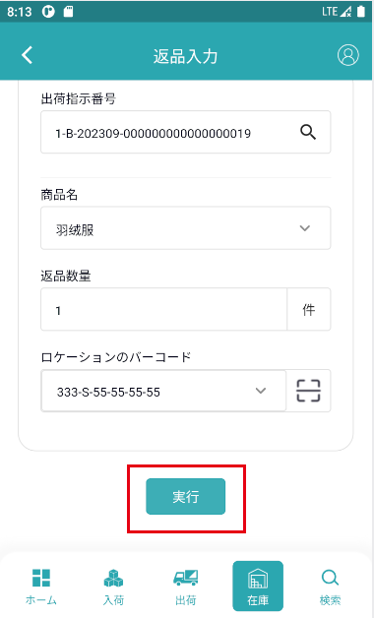
機能設計書 |  | システム名 | プロジェクト名 | 登録日付 |  | 更新日付
 |  | Biz-X POTTS
画面レイアウト |  | サブシステム名 | 機能名名 | 登録担当者 |  | 更新担当者
 |  | 在庫 | 返品入力

 | 画面レイアウト

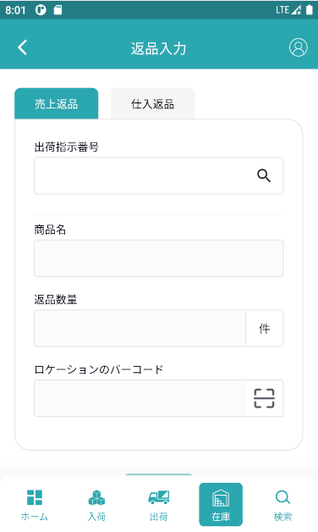
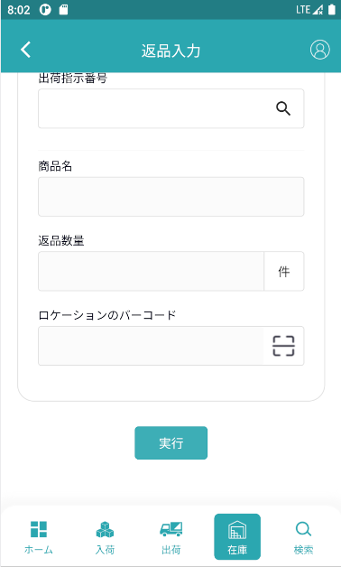

 |  |  |  |  | 売上返品の場合

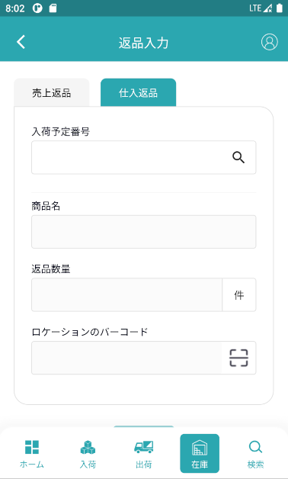
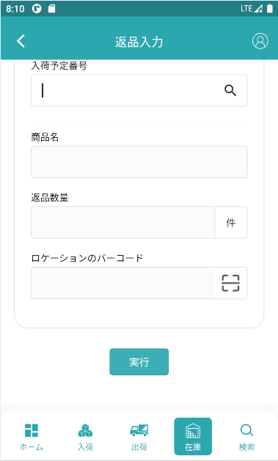

 |  |  |  |  | 仕入返品の場合

画面項目定義 (SP)
機能設計書 |  |  | システム名 |  |  |  | プロジェクト名 |  |  |  |  |  | 登録日付 |  |  | 更新日付
 |  |  | Biz-X POTTS
画面項目定義 |  |  | サブシステム名 |  |  |  | 機能名名 |  |  |  |  |  | 登録担当者 |  |  | 更新担当者
 |  |  | 在庫 |  |  |  | 返品入力

No | 項目名 | ID | 種類 | 属性 | DB 桁数 | 画面 桁数 | IO | タブ | 必須 | 表示 | 配置 | IME | ref | chk | 書式 |  | 概要 | 登録時仕様 |  | 更新時仕様
 |  |  |  |  |  |  |  |  |  |  |  |  |  |  |  |  |  | 取得元 | 仕様 | 取得元 （照会/削除も同様） | 仕様
PC端参照
 | 売上返品
 | 出荷指示番号 |  |  |  |  |  |  |  | 〇 |  |  |  |  |  |  |  |  | dtb_ship(出荷指示) | 出荷指示番号
 | 商品名 |  |  |  |  |  |  |  | 〇 |  |  |  |  |  |  |  | ドロップダウンボックス、選択できる値のみ | mtb_product(商品マスタ) | 商品_名称
 | 返品数量 |  |  |  |  |  |  |  | 〇 |  |  |  |  |  |  |  |  | dtb_return(返品) | 返品数量
 | ロケーションのバーコード |  |  |  |  |  |  |  | 〇 |  |  |  |  |  |  |  | ドロップダウンボックス、選択できる値のみ | mtb_location(ロケーションマスタ) | ロケーションのバーコード
 | 仕入返品
 | 入荷予定番号 |  |  |  |  |  |  |  | 〇 |  |  |  |  |  |  |  |  | dtb_receive(入荷予定) | 入荷予定番号
 | 商品名 |  |  |  |  |  |  |  | 〇 |  |  |  |  |  |  |  | ドロップダウンボックス、選択できる値のみ | mtb_product(商品マスタ) | 商品_名称
 | 返品数量 |  |  |  |  |  |  |  | 〇 |  |  |  |  |  |  |  |  | dtb_return(返品) | 返品数量
 | ロケーションのバーコード |  |  |  |  |  |  |  | 〇 |  |  |  |  |  |  |  | ドロップダウンボックス、選択できる値のみ | mtb_location(ロケーションマスタ) | ロケーションのバーコード

イベント仕様 (SP)
機能設計書 |  |  | システム名 |  | プロジェクト名 | 登録日付 |  | 更新日付
 |  |  | Biz-X POTTS
イベント仕様 |  |  | サブシステム名 |  | 機能名名 | 登録担当者 |  | 更新担当者
 |  |  | 在庫 |  | 返品入力

PC端参照
No | 対象 | イベント |  | 処理内容 |  |  | 備考
 |  | 初期化 |  | 画面データのクリア表示、デフォルト「売上返品」tabに表示する ロケーションバーコードのドロップダウンボックスのデータを検索する
 | 売上返品tab | 検索 |  | 1check 出荷指示番号に力が入るかどうか 2入力の「出荷指示番号」により、データを検索する 検索表：dtb_ship(出荷指示) 条件：「出荷指示番号」=入力の「出荷指示番号」 「削除区分」=「2:未削除」 「出荷状態」=「7:出荷済み」 検索結果判断 検索結果が空の場合は、「正しい出荷指示番号を入力してください」 3 2の検索結果の主キーより、表dtb_ship_detail(出荷指示明細)を検索する 検索表：dtb_ship_detail(出荷指示明細) 条件：「出荷指示ID」=2の検索結果の主キー 「削除区分」=「2:未削除」 検索結果をリスト作成して商品名に表示 ４メッセージ「返品する商品を選び続けてください」を表示する
 | 売上返品tab | 実行 |  | 1更新表dtb_return（返品） フィールド：「入荷予定ID/出荷指示ID」=検索表dtb_ship（出荷指示）により得られる「id」 「入出荷予定明細行No/入出荷指示明細行No」＝選択した商品の「出荷指示明細行No」 「返品区分」=「1：売上返品」 「商品ID」＝選択した商品の「商品ID」 「ロケーションID」＝画面入力のロケーションのバーコードに対応する「ロケーションID」 「返品数量」＝画面入力の「返品数量」 「会社_ ID」=登録者の会社ID 2更新表dtb_store（在庫） フィールド：「在庫数」=「在庫数」+画面入力の「返品数量」 「返品数」=「返品数」+画面入力の「返品数量」 条件：商品ID、年月、会社_ID 3更新表dtb_product_location（商品在庫位置） フィールド：「在庫数」=「在庫数」+画面入力の「返品数量」 条件：ロケーションID、商品ID 4更新表dtb_store_history（受払明細） データを挿入 「在庫ID」＝2更新されたdtb _store（在庫）の主キー 「年月」=現在の年月 「入/出荷明細行no」＝選択した商品の「出荷指示明細行No」 「入/出荷予定区分」=「2（出荷）」 「商品ID」＝選択した商品の「商品ID」 「入/出庫数」＝画面入力の「返品数量」 「入出庫区分」＝「1：入庫」 「ロケーションID」＝画面入力のロケーションのバーコードに対応する「ロケーションID」 「アクシング区分」＝「返品入力」 「会社_ ID」=登録者の会社ID 5返品完了ダイアログを表示する 入力枚数、ラベル発行押下、商品ラベル印刷可能 確認をクリックして、画面をリフレッシュして、データをクリアします

 | 仕入返品tab | 検索 |  | 1check 入荷予定番号に力が入るかどうか 2入力の「入荷予定番号」により、データを検索する 検索表：dtb_receive（入出荷予定） 条件：「入荷予定番号」＝入力の「入荷予定番号」 「削除区分」＝「2：未削除」 「入荷状態」＝「5：入荷済み」 検索結果の判断 検索結果が空の場合は、「正しい入荷予定番号を入力してください」 3 2の検索結果の主キーより、表dtb_receive_detail（入荷予定明細）を検索する 検索表：dtb_receive_detail（入荷予定明細） 条件：「入荷予定ID」=2検索結果の主キー 「削除区分」＝「2：未削除」 検索結果をリスト作成して商品名に表示 4メッセージ「返品する商品を選び続けてください」を表示する
 | 仕入返品tab | 実行 |  | 1更新表dtb_return（返品） フィールド：「入荷予定ID/出荷指示ID」=検索表dtb_receive(入荷予定)により得られる「id」 「入出荷予定明細行No/入出荷指示明細行No」＝選択した商品の「入荷予定明細行No」 「返品区分」=「2:仕入返品」 「商品ID」＝選択した商品の「商品ID」 「ロケーションID」＝画面入力のロケーションのバーコードに対応する「ロケーションID」 「返品数量」＝画面入力の「返品数量」 「会社_ ID」=登録者の会社ID 2更新表dtb_store（在庫） フィールド：「在庫数」=「在庫数」-画面入力の「返品数量」 「返品数」=「返品数」+画面入力の「返品数量」 条件：商品ID、年月、会社_ID 3更新表dtb_product_location（商品在庫位置） フィールド：「在庫数」=「在庫数」-画面入力の「返品数量」 条件：ロケーションID、商品ID 4更新表dtb_store_history（受払明細） データを挿入 「在庫ID」＝2更新されたdtb _store（在庫）の主キー 「年月」=現在の年月 「入/出荷明細行no」＝選択した商品の「入荷予定明細行No」 「入/出荷予定区分」=「1（入荷）」 「商品ID」＝選択した商品の「商品ID」 「入/出庫数」＝画面入力の「返品数量」 「入出庫区分」＝「2:出庫」 「ロケーションID」＝画面入力のロケーションのバーコードに対応する「ロケーションID」 「アクシング区分」＝「返品入力」 「会社_ ID」=登録者の会社ID 5返品完了ダイアログを表示する 入力枚数、ラベル発行押下、商品ラベル印刷可能 確認をクリックして、画面をリフレッシュして、データをクリアします

